时装染色界面
 |  | 主标题
 |  |  |  | 当前穿戴的时装，图标前覆盖【当前】二字

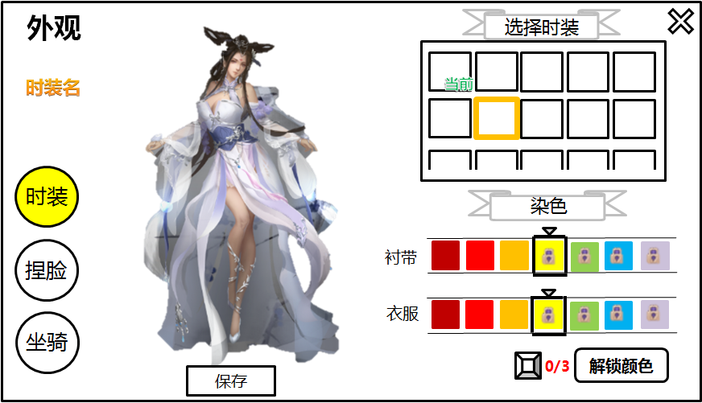

时装名，彩色字显示
 |  |  |  |  |  | 选中的时装有选中框

子类按钮，默认选中
时装
 |  |  |  |  |  | 标题后加个简单的底板样式

 |  |  |  |  |  | 箭头与选中框固定在正中间，玩家通过拖动颜色横条选择颜色
 |  |  |  |  |  | 每行7个颜色

 |  |  |  |  |  | 未解锁的颜色，色块上加个锁

 |  |  |  |  |  | 解锁颜色道具足够时可点击，不足时置灰

 | 以当前的场景为底板，稍作模糊化的景深处理 |  | 点击后保存 |  | 解锁新颜色需要的道具图标及数量
 | 这里暂时用一个主城背景放进去即可

参考资料
